Versionamiento
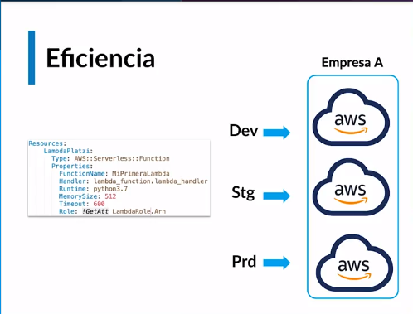
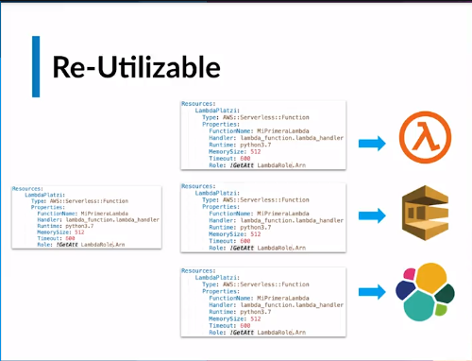
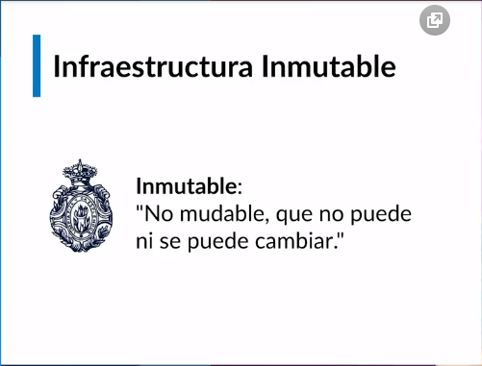
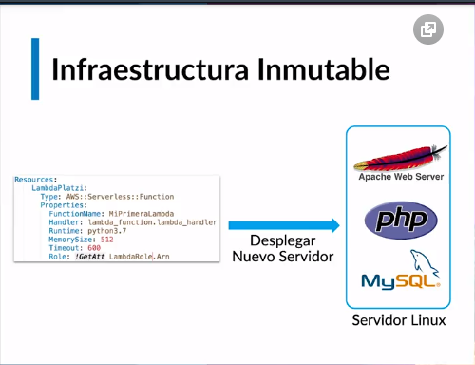
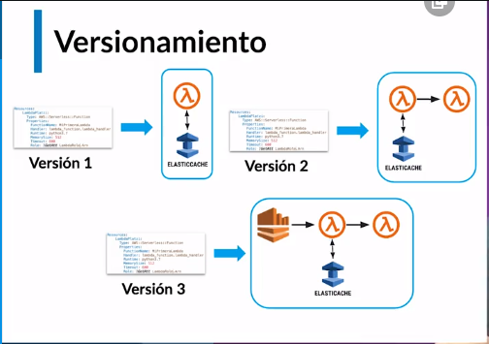
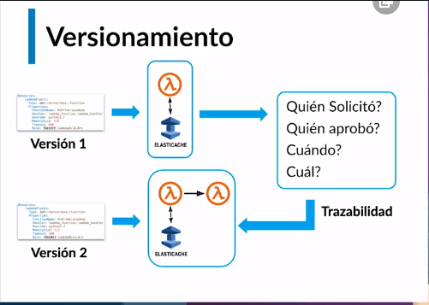
Cómo desplegar infraestructura en Cloud
Diferentes herramientas para desplegar infraestructura
Diferentes Cloud Providers
Versionamiento como ventaja
Control y trazabilidad (quien y que hizo) en los cambios de la infraestructura
Eficiencia (Tiempo de Despliegue en ambientes)
Automatizacion
Reutilizable
Infraestructura Inmutable (Desplegar nuevamente desde cero)

Herramientas
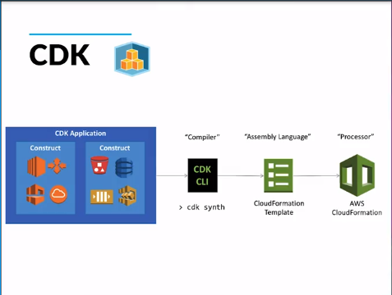
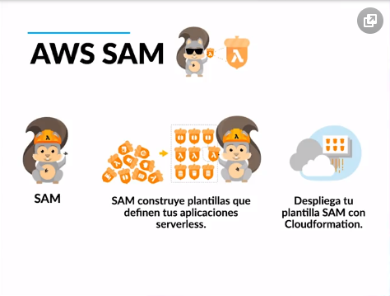
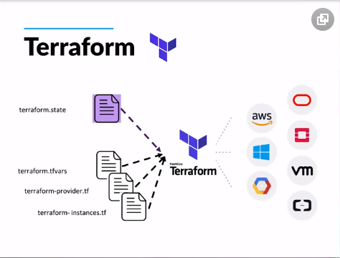
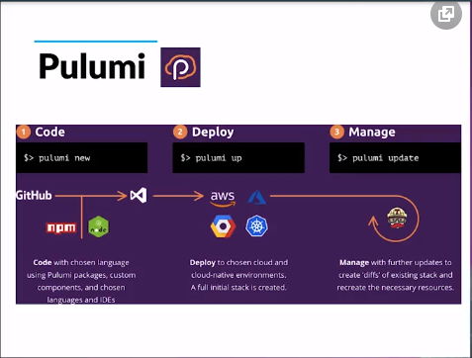
Herramientas para desplegar infraestructura como código

Herramientas:
Terraform: Despliegues multi cloud, es open source y tiene una versión enterprise, dependiendo de los recursos que necesites
Pulumi: Puedes aprovechar los conocimientos de un lenguaje de programación en específico para desplegar infraestructura y además puede hacer despliegues multi cloud
Serverless framework: Despliega arquitecturas serverless como: funciones lambda, base de datos dynamo, almacenamiento en S3, Kinesis provee un marco para crear un infraestructura de un código y por debajo en el caso de aws lo va a transformar a cloud formation para desplegar infraestructura.
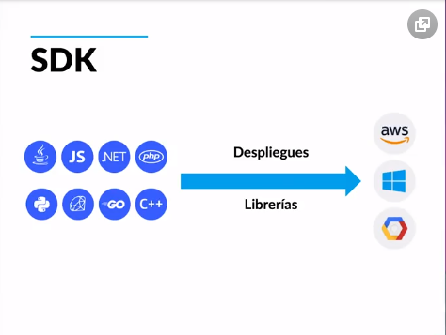
SDK: Los diferentes cloud providers proveen SDK para que uno en diferentes lenguajes de programación utilice librerías y con ellas despliegan infraestructura por ejemplo de AWS: Se usa la librería en python Boto3, se utiliza por lo general en proyectos de automatización
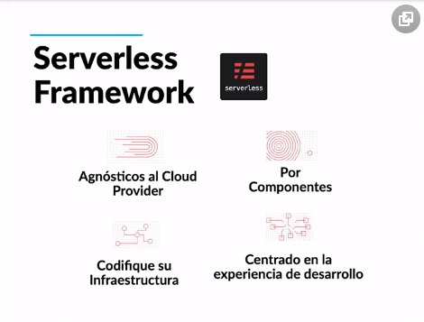
CDK: Es la cloud developer kit que creo AWS y es para que a través de lenguajes de programación se despliegue infraestructura, es para que a través de lenguajes de programación se despliegue infraestructura, la diferencia con el SDK es que aqui no se usan librerias particulares sino dentro del mismo codigo python se llaman a los recursos y se van a crear, por debajo el CDK va a crear un template de cloud formation y los va a desplegar.
AWS SAM: Serverless application model, esta orientada a aplicaciones serverless pero es de aws, se puede desplegar herramientas como: lambda, api gateway, dynamo, Kinesis provee un marco para desplegar infraestructura y va a cambiar la declaración de recursos, por ejemplo: para desplegar una function lambda en cloud formation se debe definir como una lambda function, cuando se despliega en AWS SAM se debe definir como una serverless function

CloudFormation
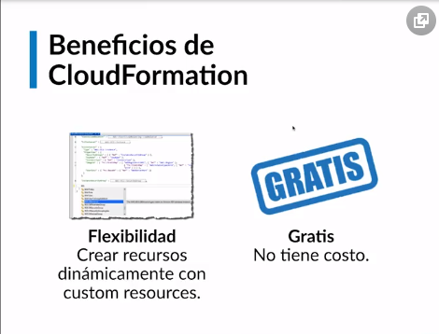
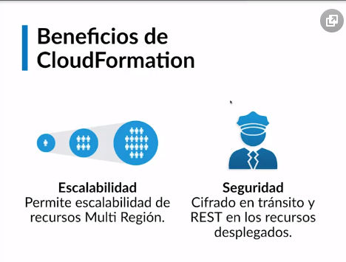
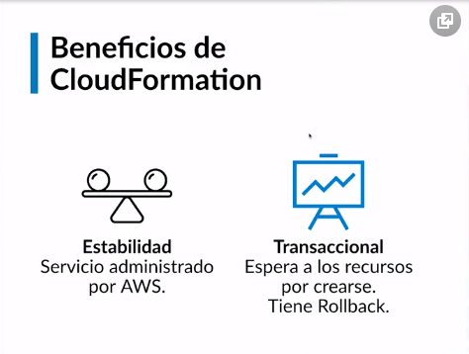
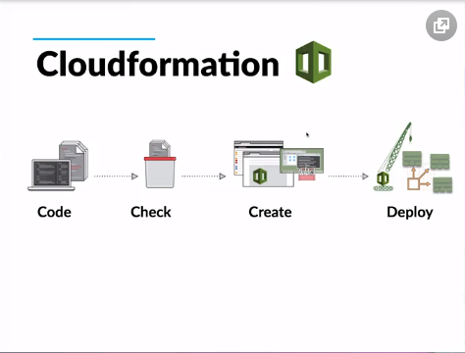
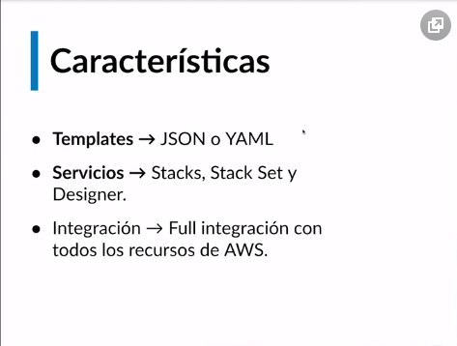
Introducción y ventajas de usar Cloudformation

• Flujo de despliegue: código, se verifica y hay una fase de despliegue. Se pueden crear templates en formato YAML o JSON.
• Servicios: Stacks, stack sets (Despliege Multicuenta), integración full con todos los componentes de AWS.
• Beneficios: AWS brinda soporte sobre tu código de cloudformation en caso de que no despliegue tu integración, es decir brinda soporte sobre tu código si tienes el plan bussiness contratado.
• Integración nativa con todos los servicios de AWS.
• Designer: te permite crear infraestructura de forma visual y si ya lo tienes creado, cargas tu plantilla y veras como luce.
• Multicuenta: desplegar en 3 cuentas diferentes la misma infraestructura.
• Flexibilidad: creación de recursos dinámicamente con custom resources.
• Cloudformation: gratis, se te cobra por los recursos que este despliegue.
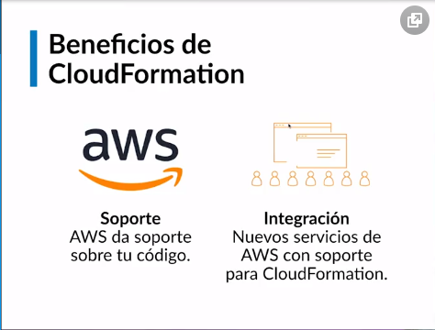
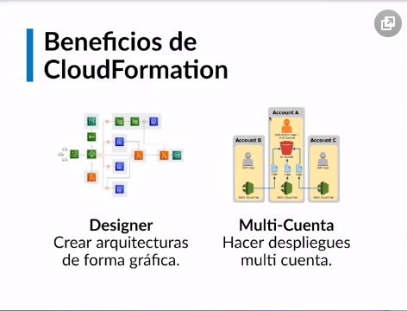
• Escalabilidad: puede crecer desde el recurso mas simple hasta una arquitectura más compleja.
• Seguridad: todos los despliegues están completamente asegurados, cifrado de llaves, etc.
• Estabilidad: al ser administrado por AWS tiene un alto nivel de SLA.
• Transaccional: espera a que todos los recursos estén creados para desplegar la aplicación, sino hará un rollback.
Empresa que usan Cloud Formation: Barcelona FC, Expedia, Coinbase, nextdoor.

Anatomia CF
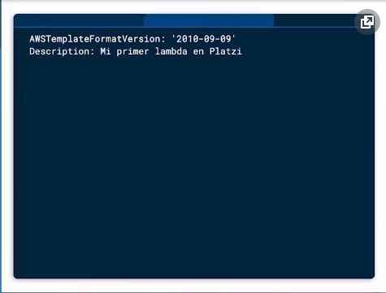
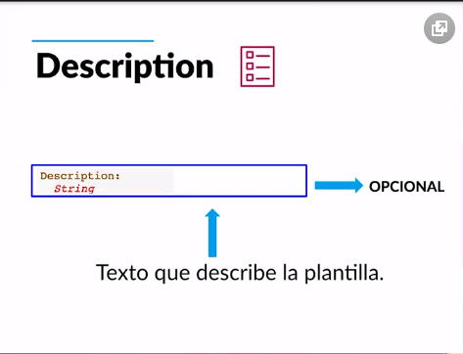
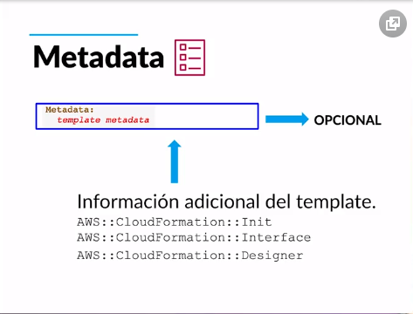
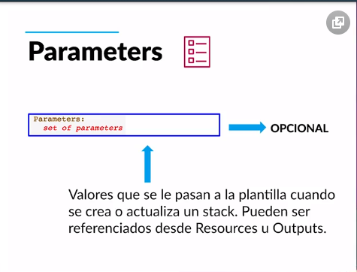
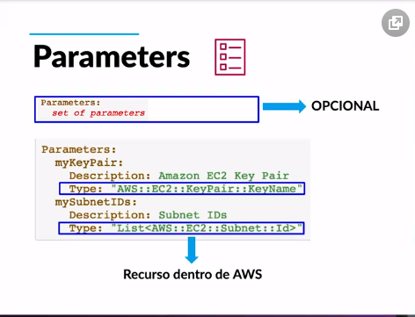
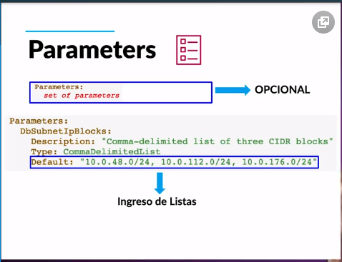
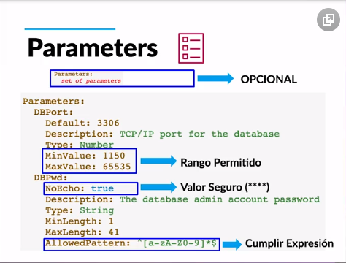
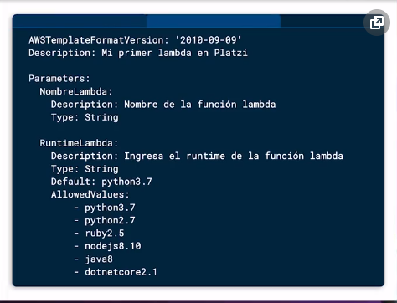
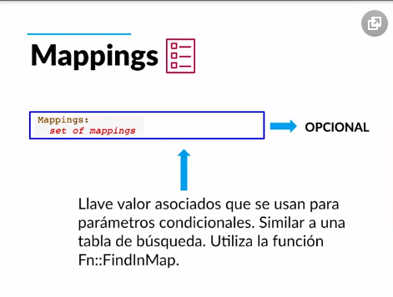
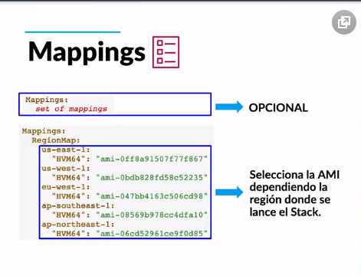
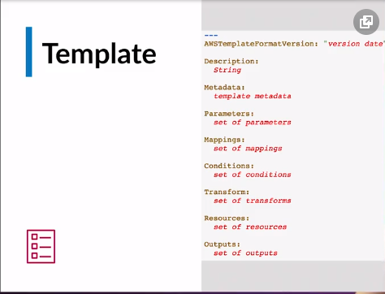
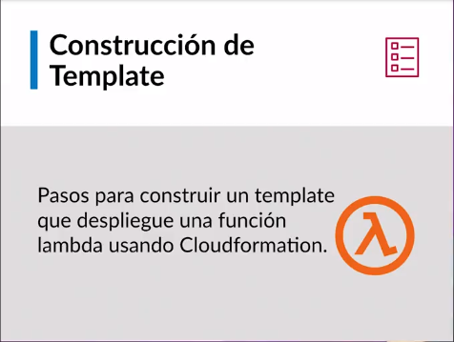
Anatomía de un template en Cloudformation
Version: Define las capacidades de la plantilla.Opcionas si no se coloca amazons lo coloca por debajo
AWSTemplateFormatVersion: '2010-09-09'
Description: Texto que describe la plantilla. Opcional.
Description: Mi primer Lambda en Platzi
Metadata: Opcional. Recuperan ajustes o información de configuración.Puede utilizar la sección Metadata opcional para incluir objetos JSON o YAML arbitrarios que proporcionan detalles sobre la plantilla
Metadata: Instances: Description: "Information about the instances" Databases: Description: "Information about the databases"
AWS::CloudFormation::Init Define tareas de configuración para el script auxiliar cfn-init. Este script es útil para la configuración y la instalación de aplicaciones en instancias EC2
AWS::CloudFormation::Interface Define el agrupamiento y ordenación de parámetros de entrada cuando se muestran en la consola de AWS CloudFormation
AWS::CloudFormation::Designer Describe cómo se presentan los recursos en AWS CloudFormation Designer (Designer)
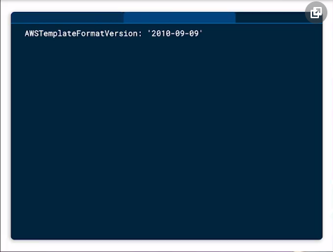
Parameters: Valores que se le pasan a una plantilla cuando se crea o actuializa un stack. Pueden ser referenciados desde el Resources o del Outputs
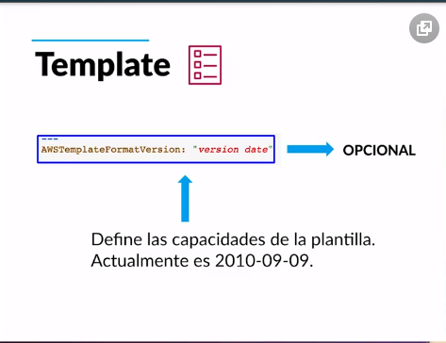
Mappings : Arreglo de Llave valor . os cuales se pueden referenciar dentro del template . Similar a una tabla de busqueda

